Boxplot
Grupa A - nieaktywni fizycznie |  | Grupa B - aktywni fizycznie
ID | Stężenie CK w surowicy (U/l) | ID | Stężenie CK w surowicy (U/l)
1 | 121 | 1 | 133 |  | Grupa A - nieaktywni fizycznie |  |  | Grupa B - aktywni fizycznie
2 | 95 | 2 | 190 |  | Wykres pudełkowy (standardowy)
3 | 84 | 3 | 190 |  |  |  | Zadanie | Stwórz standardowy wykres pudełkowy w excelu dla grupy B
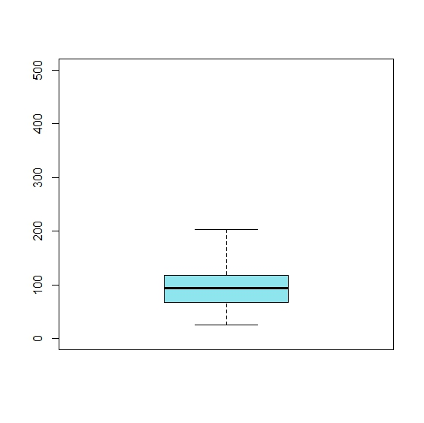
4 | 119 | 4 | 238 |  |  |  |  | Zachowaj identyczną skale osi Y
5 | 62 | 5 | 142
6 | 25 | 6 | 132
7 | 82 | 7 | 168
8 | 145 | 8 | 280
9 | 57 | 9 | 74
10 | 104 | 10 | 115
11 | 83 | 11 | 376
12 | 123 | 12 | 244
13 | 100 | 13 | 124
14 | 64 | 14 | 88 |  |  |  | Maksimum
15 | 139 | 15 | 194
16 | 110 | 16 | 140
17 | 67 | 17 | 60
18 | 70 | 18 | 77 | wąsy |  |  | Kwartyl 3 (Q3)
19 | 151 | 19 | 134 | ang. whiskers
20 | 201 | 20 | 196
21 | 60 | 21 | 97 |  |  |  | Mediana (Q2)
22 | 113 | 22 | 243
23 | 93 | 23 | 130 |  |  |  | Kwartyl 1 (Q1)
24 | 48 | 24 | 49
25 | 68 | 25 | 136 |  |  |  | Minimum
26 | 101 | 26 | 202
27 | 78 | 27 | 110
28 | 118 | 28 | 175 |  | Wykres pudełkowy (zmodyfikowany)
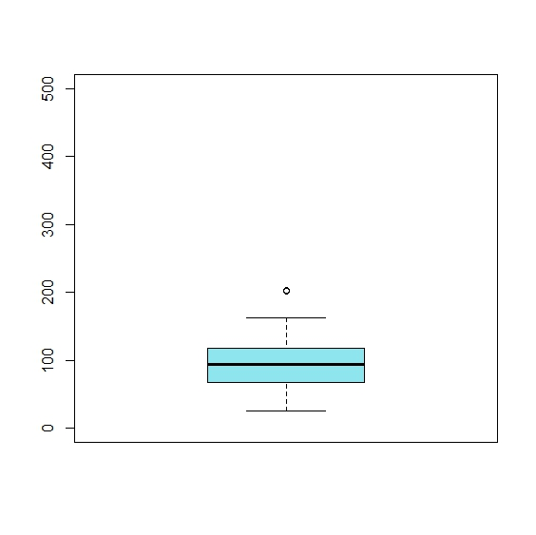
29 | 92 | 29 | 184
30 | 95 | 30 | 207 |  |  | Obserwacje skrajne to obserwacje znajdujące się poza zakresem:
31 | 58 | 31 | 48 |  |  | Q3 + 1.5*IQR
32 | 163 | 32 | 245 |  |  | Q1 - 1.5* IQR
33 | 94 | 33 | 130
34 | 203 | 34 | 345
35 | 110 | 35 | 220
36 | 42 | 36 | 60
37 | 121 | 37 | 133
38 | 95 | 38 | 190
39 | 84 | 39 | 190
40 | 119 | 40 | 238
41 | 62 | 41 | 142
42 | 25 | 42 | 132
43 | 82 | 43 | 168
44 | 145 | 44 | 280
45 | 57 | 45 | 74
46 | 104 | 46 | 115
47 | 83 | 47 | 376
48 | 123 | 48 | 244
49 | 100 | 49 | 124
50 | 64 | 50 | 88
51 | 139 | 51 | 194
52 | 110 | 52 | 140
53 | 67 | 53 | 60
54 | 70 | 54 | 77
55 | 151 | 55 | 134
56 | 201 | 56 | 196
57 | 60 | 57 | 97
58 | 113 | 58 | 243
59 | 93 | 59 | 130
60 | 48 | 60 | 49
61 | 68 | 61 | 136
62 | 101 | 62 | 202
63 | 78 | 63 | 110
64 | 118 | 64 | 175
65 | 92 | 65 | 184
66 | 95 | 66 | 207
67 | 58 | 67 | 48
68 | 163 | 68 | 245
69 | 94 | 69 | 130
70 | 203 | 70 | 345
71 | 110 | 71 | 220
72 | 42 | 72 | 60
73 | 48 | 73 | 470
74 | 68 | 74 | 98
75 | 101 | 75 | 156

